完了届 (記載例)
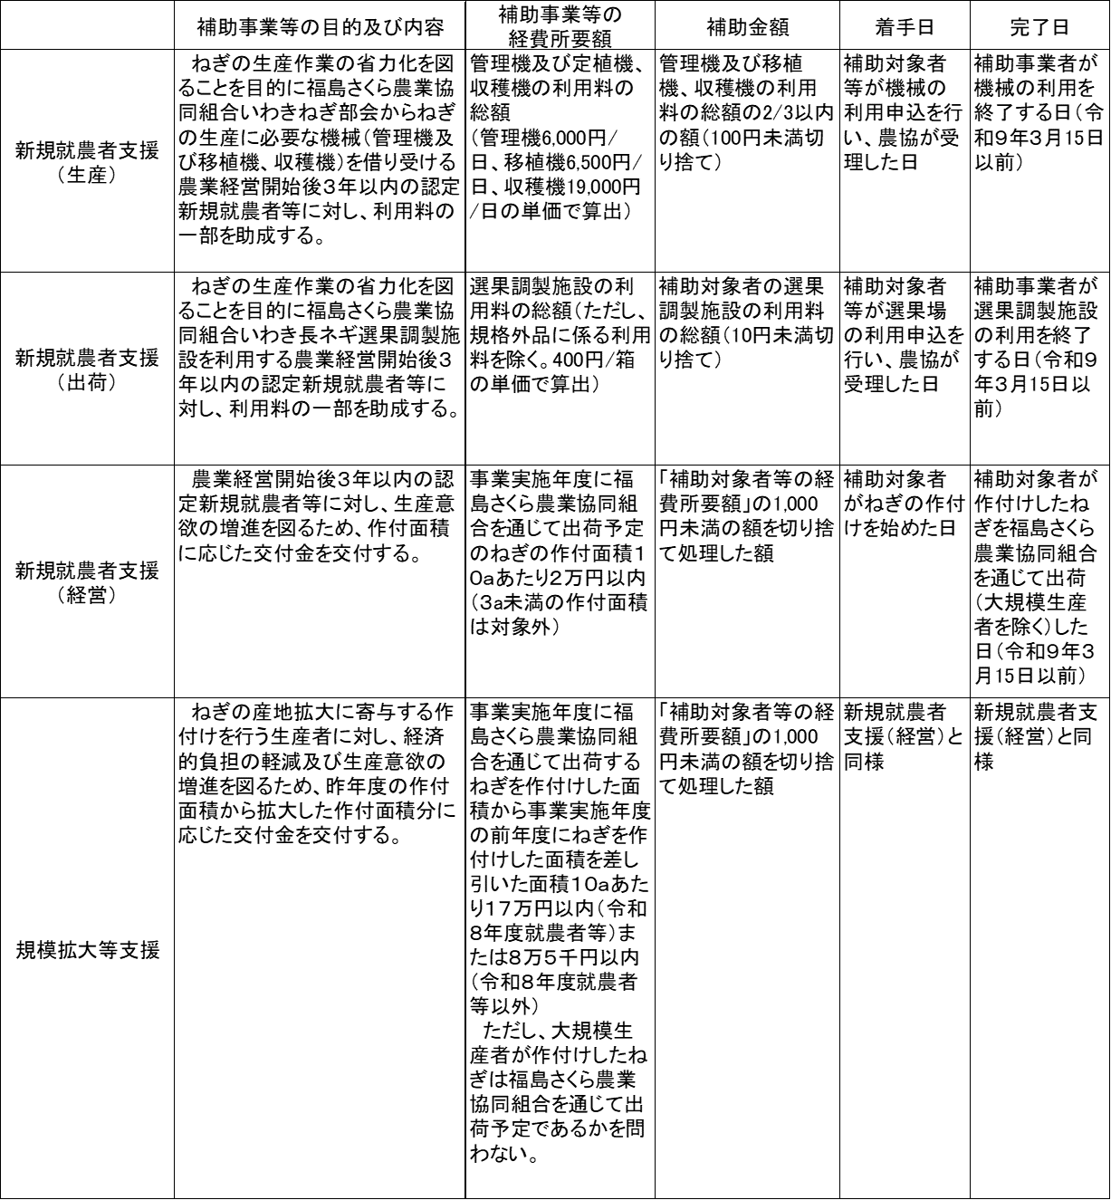
第５号様式（第１０条関係）

 | 補助事業完了届
 |  |  |  | 令和○年○○月○○日
いわき市長 内田 広之 | 様
 |  | 住所又は所在地 | いわき市平字梅本２１番地
 | 届人
市から通知する「決定通知書」の日付を記載します
 |  | 氏名又は名称 | 梅本 太郎
同じく「決定通知書」の指令番号を記載します
該当する事業名をご記載ください
指令日 | 指令番号 |  | 補助年度
令和 年 月 日 | いわき市指令第 号 |  | 令和８年度
補助金等の名称
農業生産振興ブランド戦略プラン推進事業（ねぎ産地生産拡大事業）費補助金
（新規就農者支援（生産）、新規就農者支援（出荷）、新規就農者支援（経営）、規模拡大等支援）
補助事業等の内容
交付申請書に記載した内容と同じ内容を記載します。
欄外の表を参照して記載してください。
欄外の表を参照して記載してください。
補助事業等の施行場所 |  |  | #REF! |  | 着手
#REF!
 |  |  | #REF! |  | 完了
事業を実施する地区名をご記載ください
届出事項審査結果（届人は記入しないでください。）

